상품제안서
트라이탄 밀크보틀 슬림 300ml | 상품코드: S42820

 |  |  |  |  |  |  | 02-713-8555 | www.synergygift.co.kr
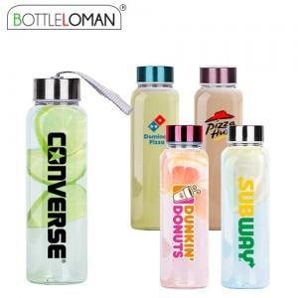

【상세/제작정보】 | <p><span style="font-size: 14pt;">※ 풀칼라인쇄 가로 5cm 기준 / 사이즈 초과시 별도 문의 바랍니다.</span></p>

【인쇄/포장옵션】 | 실크, 풀칼라 / 포장지포장

【공급단가】 | 수량 | 50~ | 100~ | 500~ | 1,000~ | 3,000~
*VAT별도 | 단가 | 2,730원 | 2,660원 | 2,580원 | 2,450원 | 2,370원

【상품 URL】 | https://www.synergygift.co.kr:443/src/goods_detail.php?gdno=42820

